Vertex半径
...
2720半径-细胞点数拟合
 | 细胞点数 | 结构点数 | 框架结构点数 | 框架结构点数/半径 | 单框架结构点数估计值
 | 869784 | 244820 | 163220 | 16.322 | 20.316156336
 | 1245656 | 402960 | 321360 | 24.72 | 40
 | 2124558 | 404080 | 322480 | 20.155 | 40.139407518
 | 2725038 | 411020 | 329420 | 17.337894737 | 41.003236246
 | 4502304 | 567100 | 485500 | 20.229166667 | 60.430669654
 | 5732448 | 602240 | 520640 | 17.953103448 | 64.804580533
 | 8533100 | 736820 | 655220 | 18.720571429 | 81.555887478
 | 11540232 | 890080 | 808480 | 20.212 | 100.63231267
 | 13667616 | 917280 | 835680 | 18.570666667 | 104.01792382
 | 17190474 | 1057880 | 976280 | 19.5256 | 121.51854618
 | 20481902 | 1213100 | 1131500 | 20.572727273 | 140.83893453
 | 29465856 | 1380960 | 1299360 | 19.826660156 | 161.7326363
 | 38073078 | 1546180 | 1464580 | 19.685215054 | 182.29773463
 | 50129600 | 1729320 | 1647720 | 19.147512027 | 205.09335325
 | 67907378 | 2050460 | 1968860 | 19.30254902 | 245.06596963
 | 327958470 | 4647600 | 4566000 | 19.681034483 | 568.33457804
 | 134698 | 242280 | 160680 | 40.17 | 20
 | 217446 | 242280 | 160680 | 32.136 | 20
 | 281394 | 242280 | 160680 | 26.78 | 20
 | 475848 | 242280 | 160680 | 22.954285714 | 20
 | 538792 | 242280 | 160680 | 20.085 | 20
 | 696480 | 242300 | 160700 | 17.855555556 | 20.00248942
 | 869784 | 244820 | 163220 | 16.322 | 20.316156336
 | 983344 | 2476740 | 2395140 | 217.74 | 298.12546677
12000 | 1125576 | 261240 | 179640 | 14.97 | 22.359970127
13000 | 1245656 | 402960 | 321360 | 24.72 | 40
14000 | 1700766 | 402960 | 321360 | 22.954285714 | 40
15000 | 1957014 | 402980 | 321380 | 21.425333333 | 40.00248942
16000 | 2124558 | 404080 | 322480 | 20.155 | 40.139407518
17000 | 2308680 | 406140 | 324540 | 19.090588235 | 40.395817774
18000 | 2532546 | 407620 | 326020 | 18.112222222 | 40.580034852
19000 | 2725038 | 411020 | 329420 | 17.337894737 | 41.003236246
20000 | 2885058 | 421940 | 340340 | 17.017 | 42.362459547
21000 | 3071898 | 563660 | 482060 | 22.955238095 | 60.00248942
450半径-细胞点数拟合
...
450壳面
半径 | 细胞点数 | 结构点数 | 框架结构点数 | 框架结构点数/半径 | 单框架结构点数估计值
4564 | 109024 | 23100 | 9600 | 2.1034180543 | 20.000000012
7792 | 325600 | 23100 | 9600 | 1.2320328542 | 20.000000012
16700 | 1459152 | 32700 | 19200 | 1.1497005988 | 40.000000025
25534 | 3383552 | 42300 | 28800 | 1.1279078875 | 60.000000038
39285 | 8008416 | 61500 | 48000 | 1.2218403971 | 100.00000006
46378 | 11145312 | 71100 | 57600 | 1.2419681746 | 120.00000008
53652 | 14917560 | 80700 | 67200 | 1.2525162156 | 140.00000009
74400 | 28784808 | 104700 | 91200 | 1.2258064516 | 190.00000012
82000 | 34611200 | 114300 | 100800 | 1.2292682927 | 210.00000013
92560 | 44214368 | 128700 | 115200 | 1.2445980985 | 240.00000015
100000 | 51583752 | 135900 | 122400 | 1.224 | 255.00000016
105000 | 56812032 | 143100 | 129600 | 1.2342857143 | 270.00000017
110000 | 62337600 | 149100 | 135600 | 1.2327272727 | 282.50000018
120000 | 73938852 | 159900 | 146400 | 1.22 | 305.00000019
130000 | 86376416 | 174300 | 160800 | 1.2369230769 | 335.00000021
144650 | 107139600 | 191100 | 177600 | 1.2277912202 | 370.00000023
150000 | 115318800 | 198300 | 184800 | 1.232 | 385.00000024
4000 | 85536
5000 | 132864
6000 | 186416

恒星光度-戴森球半径关系
$$\left\{\begin{aligned}0.458908 , l<0.859048 \\ 0.336+0.220878×{(l^{2.424242+\frac{0.975417}{\ln{(l^{4.329004}+4)}}})}^{1.256310},0.859048≤l<1.003696 \\ 0.552194×{(l^{2.424242+\frac{0.975417}{\ln{(l^{4.329004}+4)}}})}^{1.256310} ,1.003696≤l<1.179172 \\ 0.875315×{(l^{2.424242+\frac{0.975417}{\ln{(l^{4.329004}+4)}}})}^{0.314077} ,1.179172≤l<2.456765 \\ 1.860000 , l≥2.456765\end{aligned}\right.$$
主序星光度(l)——理论最大球半径(au)公式： |  |  |  |  |  |  |  |  | 主序星光度-半径计算器
 |  |  |  |  |  |  |  |  | 光度(l) | 相对温度系数 | 最大壳半径(m)
 |  |  |  |  |  |  |  | 输入→ | 0.795 | 0.49268833804 | 18356.32
...
 |  |  |  |  |  |  |  |  | 巨星光度-半径计算器
 |  |  |  |  |  |  |  |  | 光度(l) | 相对温度系数 | 最大壳半径(m)
 |  |  |  |  |  |  |  | 输入→ | 2.678 | 9.309127886 | 232836.10899
 |  |  |  |  |  |  |  | 原光度→ | 2.2932401651 |  | 70556.396663
...
 |  |  |  |  |  |  |  | 类型变化 | 光度系数 | 壳半径系数 | 参数x范围
光度、戴森球半径首先通过一定计算生成且存在如上关系式，之后会通过恒星年龄来判断是否是巨星或死星(黑洞/中子星/白矮星)，变为巨星时，恒星光度直接变为生成为主序星时的1.6^0.33即约1.16778倍, 戴森球半径直接变为原来的3.3倍，其余变化会根据某个均匀分布的随机数乘以相应系数，具体如右 |  |  |  |  |  |  |  | 黑洞 | (0.001x)^0.33 | 1 | 0.95~1.05
 |  |  |  |  |  |  |  | 中子星 | (0.2x)^0.33 | 1.5x | 0.95~1.05
 |  |  |  |  |  |  |  | 白矮星 | (0.04x)^0.33 | 1 | 0.8~1.2
得到理论最大球半径后，还需将理论半径四舍五入到整百数字，才是实际最大球半径 |  |  |  |  |  |  |  | 巨星 | 1.6^0.33 | 3.3 | 1~10
...
同时，如果最大球半径小于恒星物理半径的3倍，那么会被强制拉到恒星半径的3倍，不过这种情况只会发生在部分光度不足1.05的红巨上，其余恒星统统不会触发这个条件。因为红巨星的最大壳半径通常不是我们感兴趣的东西，而且把星球物理半径的生成计算加进来也太麻烦了，此处就没有处理这类特殊情况
 |  |  |  |  |  |  |  |  | ABO光度-理论最大半径表
 |  |  |  |  |  |  |  |  | 光度(l) | 最大壳半径(m) | 斜率(au/l)
 |  |  |  |  |  |  |  |  | 1.18 | 40849.998525 | 0.78501098097
 |  |  |  |  |  |  |  |  | 1.19 | 41164.002917 | 0.78215001694
...
1.对A、B、O星以及对应的蓝巨来说，最大壳半径和最高光度近似成线性，但也只是近似而已，当光度>2.1时，最大壳半径(au)/光度的斜率在0.61~0.58不等 |  |  |  |  |  |  |  |  | 1.21 | 41788.57513 | 0.77640506711 | 1.73 | 164416.23505 | 1.9883065216
 |  |  |  |  |  |  |  |  | 1.22 | 42099.137157 | 0.77352620584 | 1.74 | 165211.55766 | 1.9826725859
 |  |  |  |  |  |  |  |  | 1.23 | 42408.547639 | 0.77064639818 | 1.75 | 166004.6267 | 1.9771051498
 |  |  |  |  |  |  |  |  | 1.24 | 42716.806198 | 0.76776803914 | 1.76 | 166795.46876 | 1.9716044044
另：恒星光度与分类关系如下表 |  |  |  |  |  |  |  |  | 1.25 | 43023.913414 | 0.76489344634 | 1.77 | 167584.11052 | 1.9661704578
光度 | <0.892829 | <0.965029 | <1.044266 | <1.131809 | <1.397858 | <2.023751 | ≥2.023751 |  | 1.26 | 43329.870793 | 0.76202485524 | 1.78 | 168370.5787 | 1.9608033393
种类 | M | K | G | F | A | B | O |  | 1.27 | 43634.680735 | 0.75916441494 | 1.79 | 169154.90004 | 1.9555030041
 |  |  |  |  |  |  |  |  | 1.28 | 43938.346501 | 0.75631418469 | 1.8 | 169937.10124 | 1.9502693371
 |  |  |  |  |  |  |  |  | 1.29 | 44240.872174 | 0.75347613094 | 1.81 | 170717.20897 | 1.9451021572
主序星光度-理论最大半径(m)图 |  |  |  |  |  |  |  |  | 1.3 | 44542.262627 | 0.7506521251 | 1.82 | 171495.24984 | 1.9400012211
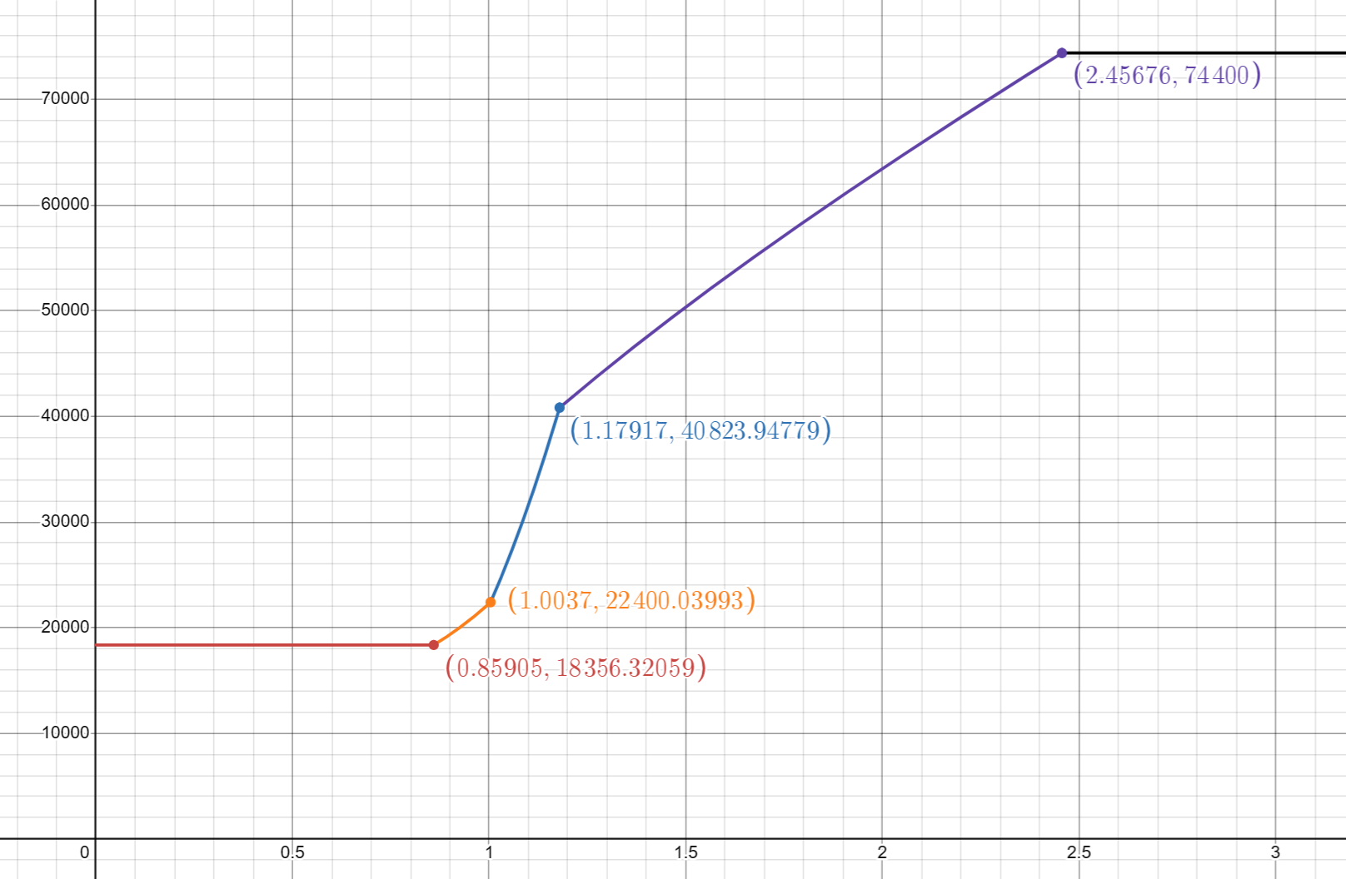
 |  |  |  |  |  |  |  |  | 1.31 | 44842.523477 | 0.7478439418 | 1.83 | 172271.25032 | 1.9349662274
 |  |  |  |  |  |  |  |  | 1.32 | 45141.661054 | 0.74505325775 | 1.84 | 173045.23682 | 1.9299968203
 |  |  |  |  |  |  |  |  | 1.33 | 45439.682357 | 0.74228165107 | 1.85 | 173817.23554 | 1.9250925936
 |  |  |  |  |  |  |  |  | 1.34 | 45736.595017 | 0.73953060121 | 1.86 | 174587.27258 | 1.9202530936
 |  |  |  |  |  |  |  |  | 1.35 | 46032.407258 | 0.73680148925 | 1.87 | 175355.37382 | 1.9154778235
 |  |  |  |  |  |  |  |  | 1.36 | 46327.127853 | 0.73409559866 | 1.88 | 176121.56495 | 1.910766246
 |  |  |  |  |  |  |  |  | 1.37 | 46620.766093 | 0.73141411648 | 1.89 | 176885.87145 | 1.9061177868
 |  |  |  |  |  |  |  |  | 1.38 | 46913.331739 | 0.72875813483 | 1.9 | 177648.31856 | 1.9015318378
 |  |  |  |  |  |  |  |  | 1.39 | 47204.834993 | 0.72612865273 | 1.91 | 178408.9313 | 1.8970077599
 |  |  |  |  |  |  |  |  | 1.4 | 47495.286454 | 0.72352657827 | 1.92 | 179167.7344 | 1.8925448859
 |  |  |  |  |  |  |  |  | 1.41 | 47784.697086 | 0.72095273097 | 1.93 | 179924.75235 | 1.8881425234
 |  |  |  |  |  |  |  |  | 1.42 | 48073.078178 | 0.71840784444 | 1.94 | 180680.00936 | 1.8837999571
 |  |  |  |  |  |  |  |  | 1.43 | 48360.441316 | 0.71589256911 | 1.95 | 181433.52935 | 1.8795164515
 |  |  |  |  |  |  |  |  | 1.44 | 48646.798344 | 0.71340747527 | 1.96 | 182185.33593 | 1.875291253
 |  |  |  |  |  |  |  |  | 1.45 | 48932.161334 | 0.71095305612 | 1.97 | 182935.45243 | 1.8711235925
 |  |  |  |  |  |  |  |  | 1.46 | 49216.542556 | 0.70852973099 | 1.98 | 183683.90187 | 1.8670126873
 |  |  |  |  |  |  |  |  | 1.47 | 49499.954448 | 0.7061378486 | 1.99 | 184430.70694 | 1.8629577429
 |  |  |  |  |  |  |  |  | 1.48 | 49782.409588 | 0.70377769041 | 2 | 185175.89004 | 1.8589579555
 |  |  |  |  |  |  |  |  | 1.49 | 50063.920664 | 0.70144947396 | 2.01 | 185919.47322 | 1.855012513
 |  |  |  |  |  |  |  |  | 1.5 | 50344.500454 | 0.69915335623 | 2.02 | 186661.47822 | 1.8511205973
 |  |  |  |  |  |  |  |  | 1.51 | 50624.161796 | 0.69688943703 | 2.03 | 187401.92646 | 1.8472813855
 |  |  |  |  |  |  |  |  | 1.52 | 50902.917571 | 0.69465776232 | 2.04 | 188140.83902 | 1.8434940514
 |  |  |  |  |  |  |  |  | 1.53 | 51180.780676 | 0.69245832748 | 2.05 | 188878.23664 | 1.8397577674
 |  |  |  |  |  |  |  |  | 1.54 | 51457.764007 | 0.69029108058 | 2.06 | 189614.13975 | 1.8360717048
 |  |  |  |  |  |  |  |  | 1.55 | 51733.880439 | 0.68815592554 | 2.07 | 190348.56843 | 1.8324350359
 |  |  |  |  |  |  |  |  | 1.56 | 52009.142809 | 0.68605272521 | 2.08 | 191081.54244 | 1.8288469346
 |  |  |  |  |  |  |  |  | 1.57 | 52283.563899 | 0.6839813044 | 2.09 | 191813.08122 | 1.8253065778
 |  |  |  |  |  |  |  |  | 1.58 | 52557.156421 | 0.68194145278 | 2.1 | 192543.20385 | 1.8218131459
 |  |  |  |  |  |  |  |  | 1.59 | 52829.933002 | 0.67993292771 | 2.11 | 193271.9291 | 1.818365824
 |  |  |  |  |  |  |  |  | 1.6 | 53101.906173 | 0.67795545693 | 2.12 | 193999.27543 | 1.8149638027
 |  |  |  |  |  |  |  |  | 1.61 | 53373.088356 | 0.67600874118 | 2.13 | 194725.26096 | 1.8116062787
 |  |  |  |  |  |  |  |  | 1.62 | 53643.491853 | 0.67409245671 | 2.14 | 195449.90347 | 1.8082924555
 |  |  |  |  |  |  |  |  | 1.63 | 53913.128835 | 0.67220625762 | 2.15 | 196173.22045 | 1.8050215441
 |  |  |  |  |  |  |  |  | 1.64 | 54182.011338 | 0.67034977819 | 2.16 | 196895.22907 | 1.8017927637
 |  |  |  |  |  |  |  |  | 1.65 | 54450.15125 | 0.66852263496 | 2.17 | 197615.94617 | 1.7986053417
 |  |  |  |  |  |  |  |  | 1.66 | 54717.560304 | 0.66672442885 | 2.18 | 198335.38831 | 1.7954585146
 |  |  |  |  |  |  |  |  | 1.67 | 54984.250075 | 0.66495474703 | 2.19 | 199053.57171 | 1.7923515284
 |  |  |  |  |  |  |  |  | 1.68 | 55250.231974 | 0.66321316478 | 2.2 | 199770.51233 | 1.7892836387
 |  |  |  |  |  |  |  |  | 1.69 | 55515.51724 | 0.66149924719 | 2.21 | 200486.22578 | 1.7862541113
 |  |  |  |  |  |  |  |  | 1.7 | 55780.116939 | 0.65981255076 | 2.22 | 201200.72743 | 1.7832622221
 |  |  |  |  |  |  |  |  | 1.71 | 56044.041959 | 0.65815262494 | 2.23 | 201914.03231 | 1.7803072578
...

